BC LÃI LỖ
BÁO CÁO LÃI LỖ
 |  |  |  |  |  |  | Lọc: chọn thời gian : từ ngày..... - đến ngày:......
DT TỔNG (TH SỐ TIỀN) | SẢN LƯỢNG TỔNG (SỐ LƯỢNG CHUYẾN HÀNG) | CP TỔNG (TH SỐ TIỀN) | LỢI NHUẬN THÁNG (TH SỐ TIỀN) | BIÊN LỢI NHUẬN THÁNG (TỪ NGÀY 1 HÀNG THÁNG TỚI NGÀY ĐĂNG NHẬP WEB) - TĂNG, GIẢM SO VỚI THÁNG TRƯỚC ( THỂ HIỆN %)

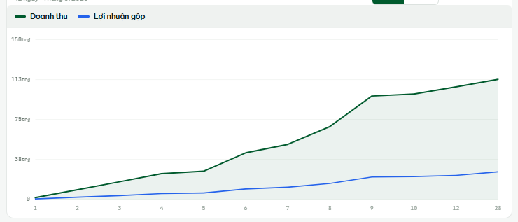
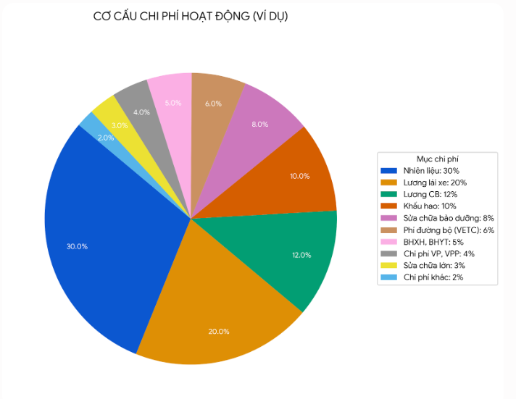
XU HƯỚNG DT THÁNG | thể hiện 3 line như bên cạnh: | - DT Tổng tháng |  | CƠ CẤU CHI PHÍ THÁNG
 |  | - Lợi nhuận xe ngoài |  | biểu đồ tròn thể hiện
 |  | - Lợi nhuận xe nhà

 |  |  |  |  |  |  |  | Lương CB |  | Chi phí VP, VPP
 |  |  |  |  |  |  |  | Lương lái xe |  | Phí đường bộ (VETC)
 |  |  |  |  |  |  |  | Khấu hao |  | BHXH, BHYT
 |  |  |  |  |  |  |  | Nhiên liệu |  | Chi phí khác
 |  |  |  |  |  |  |  | Sửa chữa lớn
 |  |  |  |  |  |  |  | Sửa chữa bảo dường

BÁO CÁO NHẮC NỢ TỚI HẠN (5 NGÀY TỚI HẠN - CHI TIẾT) |  |  | NỢ PHẢI THU THÁNG..... |  | NỢ PHẢI TRẢ THÁNG ... |  |  | (Báo cáo nợ phải thu này là công nợ phải thu / trả trong tháng theo hạn thanh toán đã được nhập sẵn từ đầu)
 |  |  | Số tiền: ..... | Số khách:.... | Số tiền:.... | Số khách:.... |  | Ví dụ : | Khách A công nợ 60 ngày, phát sinh hóa đơn vào ngày 30/5 -> 30/7 là hạn cuối phải thanh toán, phần mềm sẽ nhảy luôn từ đầu tháng 7 - PHẢI THU KHÁCH HÀNG A: SỐ TIỀN / SỐ HÓA ĐƠN / THÁNG ....

BÁO CÁO NHẮC NỢ QUÁ HẠN (CHI TIẾT) |  |  |  |  |  |  |  | (thể hiện chi tiết ở bảng BC Công nợ theo tháng)

TH VẬN TẢI
BẢNG KÊ TỔNG HỢP VẬN TẢI

 |  |  |  |  |  |  |  |  |  | Từ ngày:...... |  | đến ngày: ..... |  |  |  |  |  |  |  |  |  |  |  |  |  |  |  | BẢNG CHỌN THAM SỐ
 |  |  | XÁC NHẬN XHĐ |  |  |  |  |  |  |  |  |  |  |  |  |  |  |  |  | CHỌN THAM SỐ (LỌC) |  |  |  |  |  |  |  |  | TỪ NGÀY: .... | ĐẾN NGÀY:....
TÍCH CHỌN TẤT CẢ |  |  | CÓ THỂ ẨN ĐI <> |  |  |  |  | CÓ THỂ ẨN ĐI <> |  |  |  | CÓ THỂ ẨN ĐI <> |  | CÓ THỂ ẨN ĐI <> |  |  |  |  |  | CÓ THỂ ẨN ĐI <> |  |  |  | TẢI: PDF / EXCEL |  | (TÍCH CHỌN TẤT CẢ -> TẢI PDF/EXCEL ĐỂ ĐỐI CHIẾU BẢNG KÊ VỚI KH) |  |  | KHÁCH HÀNG:..... | CHỦ XE:.....
 | CLICK CHỌN |  |  |  |  | THÔNG TIN |  |  |  | BILL/BOOK |  |  | BKS | PHẢI THU |  |  |  |  |  | PHẢI TRẢ |  |  |  |  | Lợi Nhuận | Biên lợi nhuận | Ghi chú |  | (KHÔNG BẮT BUỘC PHẢI CHỌN CẢ KHÁCH HÀNG VÀ CHỦ XE)
STT |  | Ngày vận chuyển | KHÁCH HÀNG | NHÀ MÁY | TUYẾN ĐƯỜNG | LOẠI CONT | XUẤT/NHẬP | TL (tấn) | CBM |  | SỐ CONT | CHỦ XE |  | Cước | Lạch Huyện | Phụ Phí | Com | Phát sinh | Tổng thu | Cước | Lạch Huyện | Phụ Phí | Phát Sinh | Tổng trả |  |  |  | BẢNG TH VẬN TẢI CÓ THỂ ẨN CÁC THÔNG TIN BẰNG NÚT <>
1 |  | 25/06 | LONG MINH | NEWEB | ĐỒNG VĂN, NINH BÌNH | 40 | N | 7 |  | JJCTCHPDY260231 | HPCU4868579 | ABC | 15F-01698 | 4,160,000 |  | 398,119 | (100,000) |  | 4,558,119 | 3,800,000 |  | 475,000 |  | 4,275,000 | 283,119 | 6.21%
2 |  | 2/7 | LONG MINH | NEWEB | HÀ NỘI | 40 | X | 7 |  | JJCTCHPDY541863 | TEMU8475173 | ABC | 15H-014.85 | 4,500,000 | 500,000 | 398,119 |  |  | 5,398,119 | 3,800,000 | 350,000 | 100,000 |  | 4,250,000 | 1,148,119 | 21.27%
3 |  | 12/7 | LONG MINH | NEWEB | BẮC NINH | 40 | N | 7 |  | JJCTCHPDX001212 | APHU6821471 | ABC | 15C-332.45 | 4,500,000 |  | 398,119 |  |  | 4,898,119 | 4,000,000 |  |  |  | 4,000,000 | 898,119 | 18.34%
4 |  | 13/7 | LONG MINH | NEWEB | BẮC GIANG | 40 | N | 7 |  | JJCTCHPDY682453 | HPCU4864174 | ABC | 15H-154.28 | 4,700,000 | 500,000 | 398,119 |  |  | 5,598,119 | 4,000,000 | 350,000 | 250,000 |  | 4,600,000 | 998,119 | 17.83% |  | Cột Com, Lợi nhuận, Biên Lợi Nhuận được ẩn đi, chỉ quyền admin thấy

MỤC ĐÍCH BẢNG NÀY: Để kế toán tiện đối chiếu khi tới kì xuất hóa đơn. Khi chọn tham số (Lọc) : khách hàng / chủ xe : đã đối soát khớp, KT ấn vào ô "CLICK CHỌN" tích chọn tất cả -> xác nhận xhđ, để hệ thống tự động nhảy 1 bảng xác nhận lại như bên dưới, kế toán ấn xác nhận, ghi số tiền VAT, hệ thống tự động nhân số tiền với VAT, tổng thu/trả KH / chủ xe, nhảy vào công nợ với khách theo tháng

Bảng khi KT chọn XÁC NHẬN XHĐ ĐỐI VỚI LỌC CHỦ XE (PHẢI TRẢ): (VÍ DỤ)

 |  |  |  |  |  | THÔNG TIN |  |  |  | BILL/BOOK |  | BKS
 | STT | Ngày vận chuyển | CHỦ XE | NHÀ MÁY | TUYẾN ĐƯỜNG | LOẠI CONT | XUẤT/NHẬP | TL (tấn) | CBM |  | SỐ CONT |  | Cước | Lạch Huyện | Phụ Phí | Phát sinh | Tổng trả | GHI CHÚ
 | 1 | 25/06 | ABC | NEWEB | ĐỒNG VĂN, NINH BÌNH | 40 | N | 7 |  | JJCTCHPDY260231 | HPCU4868579 | 15F-01698 | 3,800,000 |  | 475,000 |  | 4,275,000
 | 2 | 2/7 | ABC | NEWEB | HÀ NỘI | 40 | X | 7 |  | JJCTCHPDY541863 | TEMU8475173 | 15H-014.85 | 3,800,000 | 350,000 | 100,000 |  | 4,250,000
 | 3 | 12/7 | ABC | NEWEB | BẮC NINH | 40 | N | 7 |  | JJCTCHPDX001212 | APHU6821471 | 15C-332.45 | 4,000,000 |  |  |  | 4,000,000
 | 4 | 13/7 | ABC | NEWEB | BẮC GIANG | 40 | N | 7 |  | JJCTCHPDY682453 | HPCU4864174 | 15H-154.28 | 4,000,000 | 350,000 | 250,000 |  | 4,600,000

 |  | TỔNG |  |  |  |  |  |  |  |  |  |  |  |  |  |  | 17,125,000
 |  | VAT |  |  |  |  |  |  |  |  |  |  |  |  |  |  | 1,370,000 | XỔ CHỌN: 0,5,8,10% |  | GIẢ SỬ 8%
 |  | THÀNH TIỀN |  |  |  |  |  |  |  |  |  |  |  |  |  |  | 18,495,000

 |  |  |  |  |  |  |  |  |  |  |  |  |  |  |  | CHỌN XÁC NHẬN CÔNG NỢ -> NHẢY CÔNG NỢ PHẢI TRẢ KH

Bảng khi KT chọn XÁC NHẬN XHĐ ĐỐI VỚI LỌC KHÁCH HÀNG (PHẢI THU): -> NHẢY CHỌN MẪU DEBIT (MẪU DEBIT ĐÃ ĐỂ Ở FILE DATA PM) -> PM TỰ ĐỘNG TẢI FILE EXCEL XUỐNG
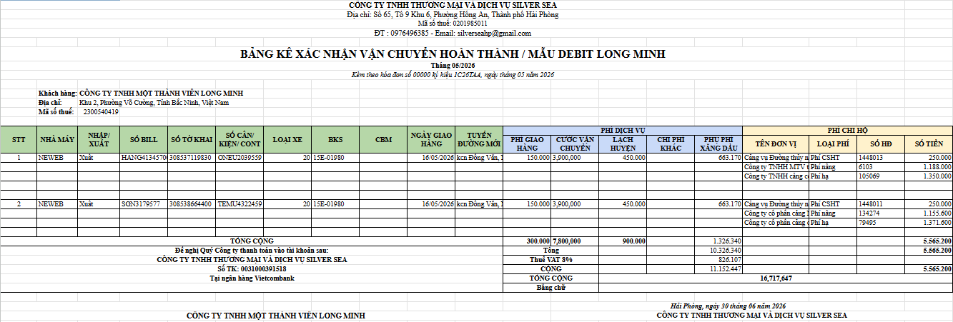

 |  |  |  |  |  |  |  |  |  |  |  |  |  |  |  |  |  |  |  | Tháng: hệ thống ghi nhận theo tháng xuất file xuống

 |  |  |  |  |  |  |  |  |  |  |  |  |  |  |  |  |  |  |  | Giải thích hệ thống tự nhảy thông tin:
 |  |  |  |  |  |  |  |  |  |  |  |  |  |  |  |  |  |  |  | Thông tin từ cột 1-cột 10 từ trái qua nhảy tự động trên bảng kê tổng hợp PM.
 |  |  |  |  |  |  |  |  |  |  |  |  |  |  |  |  |  |  |  | Cột 11: Tuyến đường: Hệ thống ghi nhận : xuất : Tuyến đường - Hải Phòng. Nhập: Hải Phòng - Tuyến đường
 |  |  |  |  |  |  |  |  |  |  |  |  |  |  |  |  |  |  |  |  | VD: Xuất | Tuyến đường: Đồng Văn, Ninh Bình -> Hệ thống ghi nhận vào tuyến đường mới trên debit: Đồng Văn, Ninh Bình - Hải Phòng
 |  |  |  |  |  |  |  |  |  |  |  |  |  |  |  |  |  |  |  | Phí dịch vụ = Phí phải thu KH
 |  |  |  |  |  |  |  |  |  |  |  |  |  |  |  |  |  |  |  | Phí chi hộ : Nhảy từ phí mà lái xe, Ops nhập lên hệ thống : Phí Nâng / Hạ / Cơ Sở Hạ Tầng

 |  |  |  |  |  |  |  |  |  |  |  |  | SAU KHI PM TỰ ĐỘNG TẢI FILE EXCEL XUỐNG, VẪN HIỆN RA BẢNG DEBIT NHƯ TRÊN Ở PM, KT KIỂM TRA VÀ CHỌN XÁC NHẬN CÔNG NỢ -> NHẢY CÔNG NỢ VÀO PHẢI THU KH

